Задание 1
 | Комментарий
1. Почему практики тест-дизайна нельзя применять сразу после получения требований?
Сначала требования нужно изучить и проанализировать, выявить серые зоны и уточнить возникшие вопросы.
2. В какой ситуации классы эквивалентности и граничные значения могут существовать по отдельности? Аргументируй свой ответ и приведи примеры.
КЭ и ГЗ могут существовать по отдельности, когда у КЭ нет граничных значений, например: "правда" или "ложь"
3. Что такое эквивалентность? Что такое класс эквивалентности?
"Эквивалентность - равноценность обьектов, это значения, которые обрабатываются одинаково. Класс эквивалентности - это диапазон чисел или набор значений, который вызывает одинаковую реакцию приложения
4. Можно ли исключить проверку в середине диапазона в пользу проверок на границах, входящих в диапазон? Аргументируй свой ответ.
Не можем, так как не можем исключить проверку в середине диапозона (а вдруг там ошибка).
5. Представь, что тебе нужно протестировать форму: у каждого поля есть валидатор. Результат работы формы зависит от комбинации данных в полях. Какие практики тест-дизайна следует применить и почему? Аргументируй свой ответ.
Позитивное и негативное тестирование - проверка система в положительном сценарии и негативном сценарии КЭ и ГЗ - узнать подходят ли все значения позитивного сценария и не подходят значения негативного сценария Таблица принятия решения - дает понимание что проверяем и какого результата ждать помогает покрыть проверками все сценарии. Попарное тестирование - для оптимизации проверок, если их слишком много и исключения дублей.
6. Какими способами можно оптимизировать количество проверок при работе с таблицами принятия решений? Аргументируй свой ответ.
При большом количестве проверок, можно применить технику попарного тестирования, для оптимизации количества проверок и исключения дублей.
7. Опиши, чем чек-лист отличается от тест-кейсов. Приведи примеры, где применяют и то, и другое.
Чек-лист - это вид тестовой документации. Список элементов, которые нужно проверить. Чек-листы можно использоваться для составления тест-кейсов.
8. Как правильно составить баг-репорт? Какие элементы баг-репорта — обязательные? Почему?
Хороший баг репорт воспроизводит 1 проблему и дает понять, в чем проблема и какова ее важность. Обязательные поля: ID - уникальные номер баг-репорта Заголовок - суть ошибки, отвечает на вопрос: что? где? когда? Шаги воспроизведения - алгоритм получения ошибки Результаты - ОР и ФР Окружение - ОС, устройства и браузеры, на которых возникает ошибка Приоритет - критичность ошибки и срочность её устранения
9. По каким правилам составляют заголовок баг-репорта? Что будет, если составить заголовок неправильно?
Заголовок баг-репорта должен описывать проблему и отвечать на вопросы: что? где? когда? Неправильно составленный заголовок, может ввести в заблуждение коллег, для понятия в чем проблема затратится большое кол-во времени.
10. Из чего состоит клиент-серверная архитектура приложения? Кратко опиши функциональность каждого элемента.
Состоит из: Клиент - пользователь или система, отправляющая запрос на сервер для получения нужной информации Сервер - отвечает за обработку запросов клиента, логические операции, вычисления, хранение баз данных Интернет(сеть) - система устройств, обеспечивающая связь между клиентом и сервером
11. Опиши этапы обработки запроса после того, как в адресную строку браузера вводят URL: https://yandex.ru.
1. Браузер пытается найти запись об IP-адресе сайта в ближайших местах: в истории, в операционной системе, в кэше; 2. Браузер отправляет запрос к DNS-серверам; 3. Браузер устанавливает соединение с сервером; 4. Браузер отправляет HTTP-запрос, чтобы получить контент сайта; 5. Сервер обрабатывает запрос; 6. Сервер отправляет ответ браузеру; 7. Браузер обрабатывает полученный ответ и отображает веб-страницу.
12. Что такое кэш? Зачем он нужен? Какое правило нужно соблюдать при работе с кэшем в тестировании?
Кэш - это данные, которые сохраняются устройстве после посещения веб-страницы. Нужен для ускорения загрузки страницы, которую мы посещали. Перед тестированием необходимо чистить кэш.
13. Ты знаешь, что есть протоколы HTTP и HTTPS. - Чем отличаются HTTP и HTTPS? В каких случаях не стоит пользоваться HTTP? - Из каких компонентов состоит HTTP запрос: за что отвечает каждый? - Какие HTTP-методы ты знаешь? За что они отвечают? Приведи примеры применения разных методов. - Что такое код HTTP-ответа? Какие коды бывают?
HTTPS - протокол передачи данных с шифрованием. HTTP не стоит использовать при передачи конфиденциальной информации. HTTP запрос состоит из заголовка, стартового пути, тела сообщения. Стартовая строка состоит из трёх элементов: метода, пути до ресурса и версии протокола. Заголовки запроса — дополнительная информация от фронтенда бэкенду. Различают: общие заголовки; заголовки запроса; заголовки сущности. Тело сообщения — это данные, которые передаёт фронтенд. HTTP-методы: GET - получение данных, PUT - обновление данных , POST - создание данных, DELET - удаление данных. Код HTTP-ответа - трёхзначное число, которое указывает код результата. Коды бывают: 1xx информационные сообщения 2xx сообщения об успехе 3xx перенаправление 4xx ошибки на стороне клиента 5xx ошибки сервера
14. Опиши, из каких компонентов может состоять URL. За что отвечает каждый из них?
URL состоит из: Схема — протокол, по которому передаются данные. Например: HTTP и HTTPS. Логин:пароль указывают серверу, какой пользователь к нему обратился. К логину пользователя привязаны права доступа. Символ @ отделяет логин:пароль и имя хоста:порт. Если логин:пароль не применяют, «собаку» — тоже. Имя хоста:порт — доменное имя или IP-адрес сервера, к которому обращается пользователь. Хост — доменное имя или IP-адрес, к которому обращается браузер. Хранит данные веб-приложения. Порт — виртуальный номер порта для подключения. Например: 443. Путь — месторасположение ресурса. Похоже на путь к файлу или папке в файловой системе. Параметры запроса — дополнительные параметры вида ключ=значение. Перечисляются после знака ? и разделяются через &. Фрагмент текста или якорь — дополнительный указатель, он позволяет сразу попасть в нужную часть веб-страницы.
15. Какие виды мобильных приложений бывают? В чём особенность каждого?
1) Веб-приложения используют клиент-серверную архитектуру и адаптированы под мобильные устройства. Веб-приложения не нужно устанавливать. Они не работают без интернета. 2) Нативные приложения нужно устанавливать. Приложения пишут на «родном» для устройства языке программирования. Более производительны и эффективны. 3) Гибридные приложения: в основе нативное приложение, его пишут отдельно под каждую платформу. Веб-содержание наполняют HTML, CSS и JavaScript — они могут быть едины для всех платформ. Устанавливают через специальный файл. Чтобы оно работало, в большинстве случаев нужен постоянный доступ к интернету.
16. Чем эмулятор отличается от реального устройства? Кратко опиши недостатки и преимущества при тестировании.
В эмуляторе можно имитировать работу мобильного устройства: покрыть много параметров мобильных устройств при проверке; быстрее приступить к тестированию приложения, если на руках нет реального устройства; автоматизировать тестирование пользовательского интерфейса; проверить версию приложения, которая ещё в разработке. Преимущество эмулятора при тестировании не требуется реального устройства, можно имитировать проверку на любом мобильном устройстве, так же можно задавать параметры, которые нельхя задать на реальном устройстве например заряд батареи. Недостатки эмулятора: не всегда можно оперется на достоверность работы устройства и приложений на нем, медленее обычного устройства.
17. Проверь, есть ли ошибки в JSON Если да, то приложи верный вариант файла.

Ссылка на иллюстрацию:
https://code.s3.yandex.net/qa/schemes/diploma-29.png
01 {"Меню": { 02 "id": 1, 03 "value": "Файл", 04 "list": { 05 "items": { 06 "new_doc": { 07 "value": "Новый", 08 "onclick": "create_new_doc"}, 09 "open_doc": { 10 "value": "Открыть...", 11 "onclick": "open_doc"}, 12 "save_doc": { 13 "value": "Сохранить", 14 "onclick": "save_doc"}, 15 "save_as_doc": { 16 "value": "Сохранить как....", 17 "onclick": "save_as_doc"}, 18 "print_option": { 19 "value": "Параметры печати", 20 "onclick": { 21 "show_print_option": { 22 "Цвет": "Насыщенный", 23 "Черно—белая печать?": "", 24 "Размер печати": "A4"}} 25 } 26 } 27 } 28 } 29 }
18. Что такое реляционная база данных? Чем она отличается от нереляционной?
Реляционные базы данных состоят из таблиц и связей между ними. Таблицы связаны ключами (первичный и вторичный). Нереляционные базы данных - в них модель хранения данных связана с их типом. Например, данные могут храниться как пары «ключ — значение», документы JSON.
19. Напиши, какие виды JOIN бывают. В чем особенность каждого?
IINNER JOIN - возвращает строки строго на пересечении двух таблиц OUTER JOIN или внешнее соединение таблиц, выполняют тремя способами: LEFT JOIN- возвращаются все строки левой таблицы RIGHT JOIN- возвращаются все строки правой таблицы FULL JOIN - возвращаются строки и левой, и правой таблиц. Если у строк левой таблицы и правой таблицы выполняется условие соединения, они объединятся в одну строку
Исходные данные для заданий ниже Ты тестируешь сервис, который доставляет еду за 30 минут. Пока это маленький стартап, поэтому ты работаешь всего с четырьмя таблицами: Orders — все доставленные заказы; ORDERS_ID — ID заказов, int; USER_ID — ID пользователей, int; EMPLOYEE_ID — ID сотрудников, int; DELIVERY_TIME — время доставки в минутах, int; ITEMS — список товаров, char; Users — пользователи; USER_ID — ID пользователей, int; FULL_NAME — полное ФИО пользователя, char; PHONE — номер телефона пользователя, char; ADDRESS — адрес пользователя, char; Employees — работники; EMPLOYEE_ID — ID сотрудника, int; FIRST_NAME —имя сотрудника, char; LAST_NAME — фамилия сотрудника, char; PHONE — телефон сотрудника, char; JOB_ID — ID специализации, int; Jobs — типы работ в сервисе JOB_ID — ID специализации, int; JOB_TYPE — тип специализации, char; HOURS — число рабочих часов в неделю, int; SALARY — зарплата сотрудника с данной специализацией в рублях, int;

Ссылка на иллюстрацию:
https://code.s3.yandex.net/qa/schemes/diploma-33.png

20. В службу поддержки пришло много жалоб: заказы, в которых есть гречка, доставляют почти час, хотя сервис обещает успеть в 30 минут. Проверь, действительно ли курьеры опаздывают. Выбери все заказы, где есть хотя бы один товар - «гречка» и время доставки свыше 30 минут. В результирующей таблице должны быть ID заказов и ID курьеров. В ответе приложи SQL-запрос.
SELECT ORDERS_ID, EMPLOYEE_ID FROM Orders WHERE DELIVERY_TIME > 30 AND ITEMS LIKE '%гречка%' ;
21. Менеджер предложил добавить новую функциональность в продукт: мониторинг, который показывает самых активных клиентов за всё время работы компании. Проверь, что список пользователей корректно выводится на экран. На этом этапе разработки достаточно проверить только ID клиентов. Выбери пять самых активных клиентов по количеству заказов. В результирующую таблицу выведи ID каждого пользователя и число заказов. Отсортируй данные по убыванию числа заказов, выбери пять самых активных клиентов. В ответе приложи SQL-запрос.
SELECT USER_ID, COUNT(ORDERS_ID) AS ORDERS_CNT FROM Orders GROUP BY USER_ID ORDER BY ORDERS_CNT DESC LIMIT 5
22. Из бухгалтерии пришёл баг-репорт: зарплаты сотрудников рассчитываются некорректно. Оказалось, что почти все ошибки в расчётах — в расчётных листах менеджеров. Выведи список ID всех сотрудников, у которых в специализации содержится «менеджер», с зарплатой больше 70 000 рублей. В ответе приложи SQL-запрос.
SELECT EMPLOYEE_ID FROM Employees INNER JOIN Jobs ON Employees.JOB_ID = Jobs.JOB_ID WHERE Jobs.JOB_TYPE like '%менеджер%' AND Jobs.SALARY > 70000;
(*) Можешь попробовать ответить на дополнительный вопрос. Ревьюер проверит его и даст обратную связь. Это не повлияет на зачёт. 23. Изучи три ситуации и ответь на вопрос: стоит ли писать автотесты в этом случае? Аргументируй свой ответ. 1) Проект существует давно, у него написано много ручных тестов. 2) Проект временный: продлится всего несколько месяцев. 3) Проект нестабилен: в функциональность часто вносят изменения.
(Эту тему еще не проходили) но исходя из логики) 1) Стоит, так как проект существует давно, а это значит, что он стабильный, время для тестирования будет тратится меньше, тесты будут проходить быстрее, сил на тестировку уйдет меньше, да и на перспективе выйдет дешевле 2) Во временном проекте лучше не делать, так как можно обойтись ручной тестировкой, чтоб не тратить бюджет фирмы на автотестировку 3) В нестабильно проекте лучше не делать, так как можно обойтись ручной тестировкой, чтоб не тратить бюджет фирмы на автотестировку, как станет стабильным можно и ввести автотесты

Задание 2 артефакты
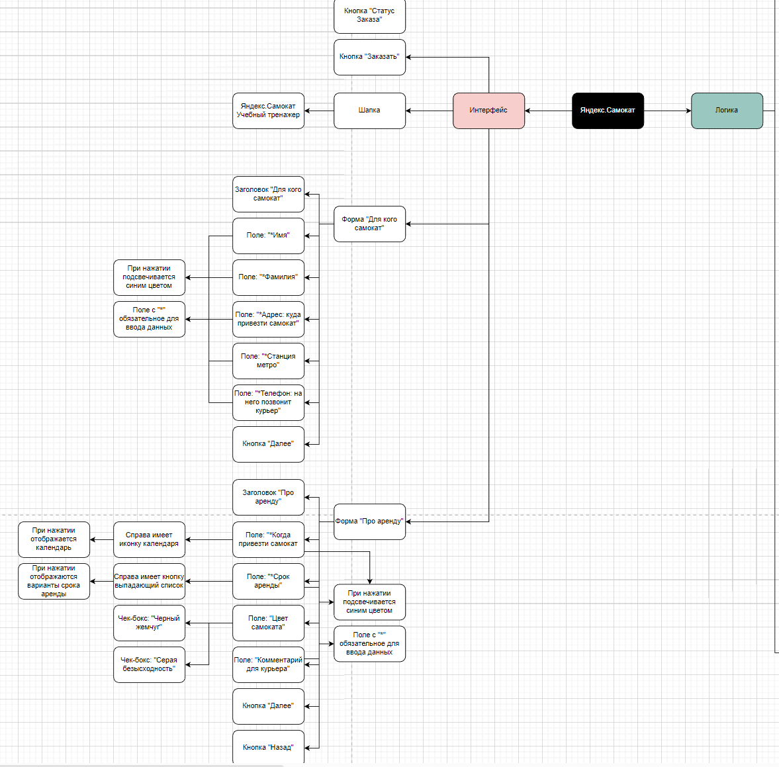
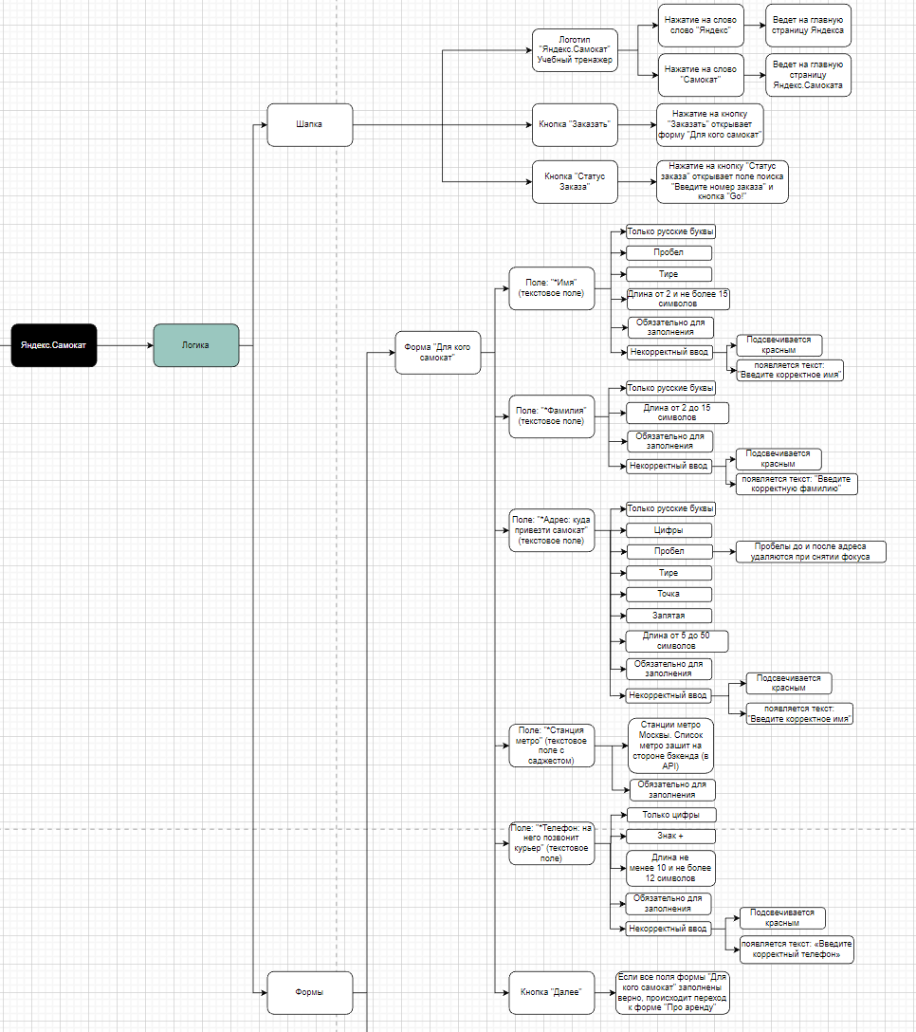
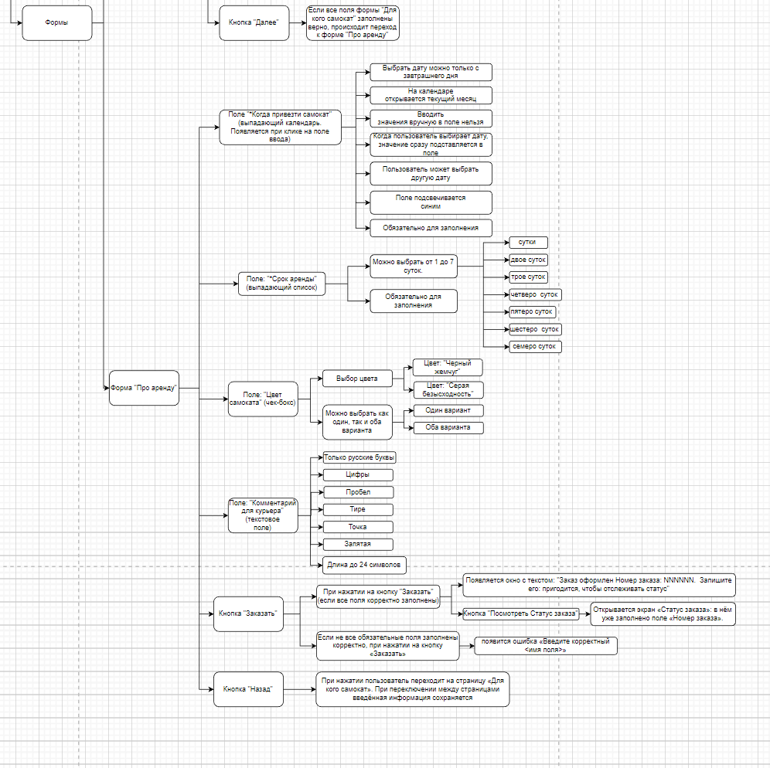
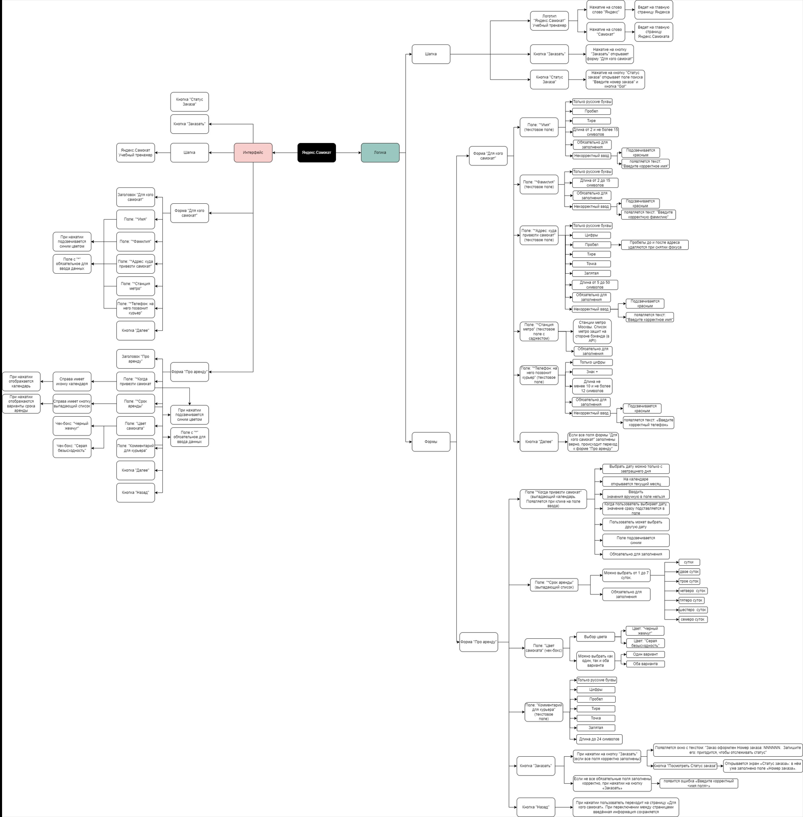
Скриншоты

mindmap | https://drive.google.com/file/d/1PUdMklKVPXw9L-iUvHjAyGvyh3htI8vg/view?usp=sharing

